Oppgave 24
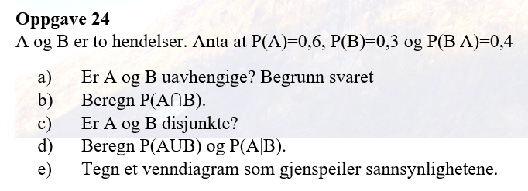
a) For at A og Bskal være uavhengige, må betingelsen P(B∣A)=P(B) være oppfylt.
Vi har P(B)=0,3 og P(B|A)=0,4, dvs at P(B|A)≠P(B).
Derfor er A og B ikke uavhengige.

b) Formelen for betinget sannsynlighet er:
 | og

 | 0.24

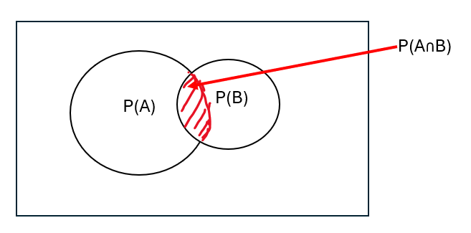
c) To hendelser er disjunkte dersom de ikke kan skje samtidig, det vil si P(A∩B)=0. |  |  | Men vi har fått P(A∩B)=0,24.
Svar: Nei, A og B er ikke disjunkte.

d) |  |  | e)
 |  | 0.66

 |  | 0.8

